对账
订单号 | 入住日期 | 离店日期 | 应收 |  |  |  | ,
999224957068043 | 2023-07-24 | 2023-07-25 | 75.61 | 75.61 | 3550875 | 0 | ,3550875 | 直采

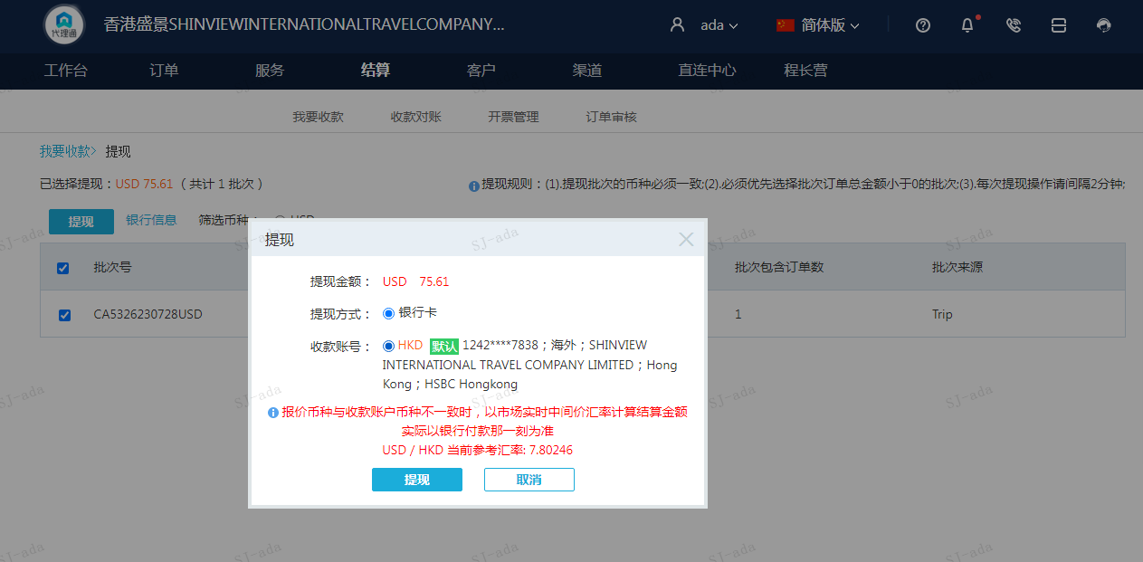
 |  |  | 75.61
 |  |  | USD 75.61

A230728092859911 | 75.61 | 589.94
USD / HKD 当前参考汇率: 7.80246
总计：75.61 USD/ 589.94 HKD

